Sheet1
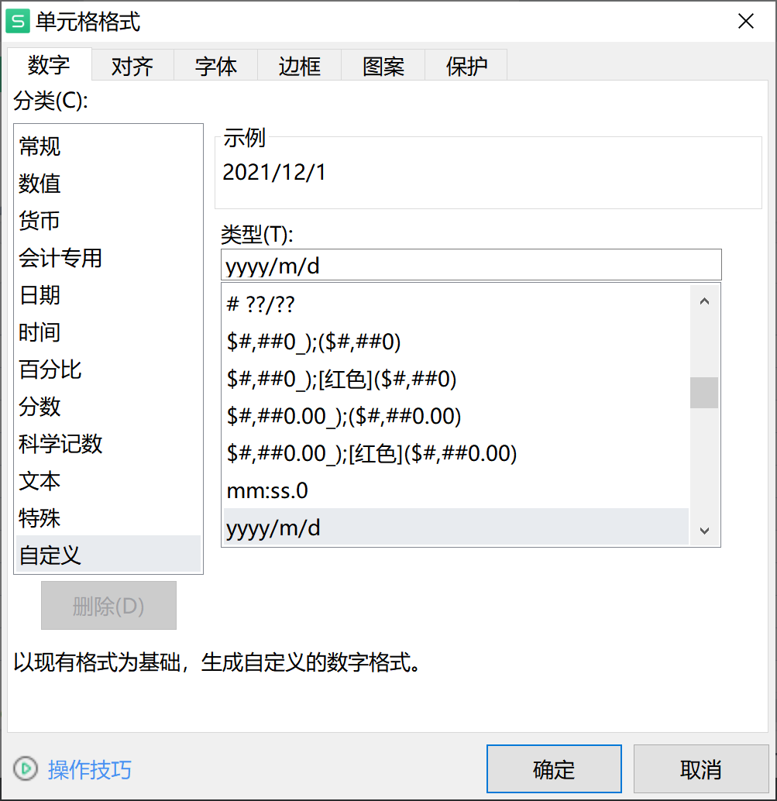
username | name | time
19510145 | 张三 | 2012/12/1
19510146 |  | 2012/12/02
19510146 |  | 2012/12/1

